USD
订单号 | 入住日期 | 离店日期 | 应收 |  |  |  | ，
999228436043510 | 2023-12-29 | 2024-01-03 | 1000.63 | 1000.99 | 4238887 | -0.36 | ，4238887 | 直采
999229389216535 | 2023-12-30 | 2024-01-01 | 224.65 | 224.48 | 4438407 | 0.17 | ，4438407 | 直采
999229431108965 | 2023-12-31 | 2024-01-01 | 181.74 | #N/A | 4496142 | #N/A | ，4496142 | 直采 | 4496142+999229431108965此单多收181.74元待退回

 |  |  | 59151.4

A240108104532481 |  | 58785.2 | 2035496.34
A240108104712481 |  | 184.46 | 6387.11
A240108104806109 |  | 181.74 | 6292.93
USD / THB 当前参考汇率: 34.626 |  | 59151.4 | 2048176.38
总计： 59151.4 USD/ 2048176.38 THB

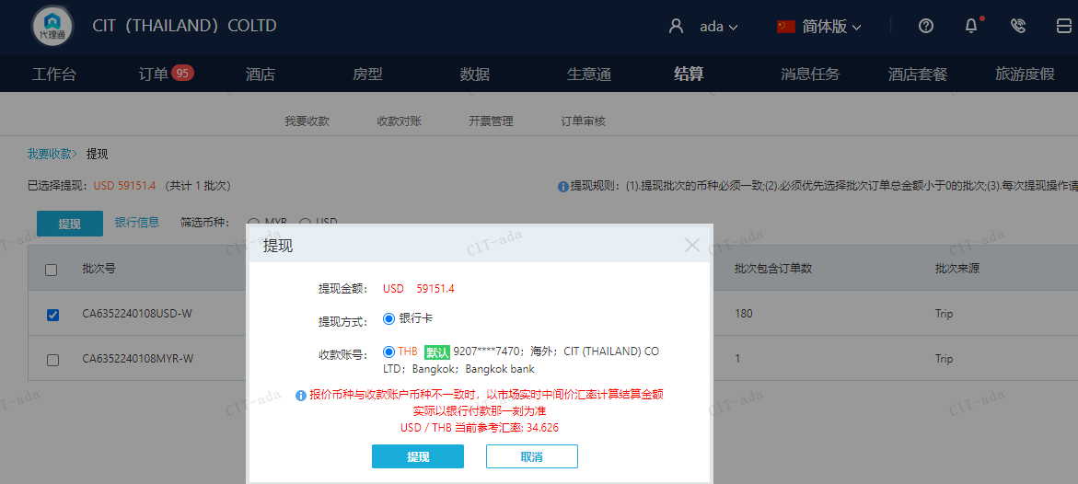

MYR
订单号 | 入住日期 | 离店日期 | 应收 |  |  |  | ，
999229362198517 | 2023-12-19 | 2023-12-21 | 63.19 | #N/A | 4394855 | #N/A | ，4394855 | #N/A | 本期收回63.19MYR

 |  |  | 63.19

A240108110135481
MYR / THB 当前参考汇率: 7.456072362486
USD / THB 当前参考汇率: 34.626
总计： 63.19 MYR/ 471.15 THB/13.61USD

